PostgreSQL_Architect
 | PostgreSQL Architect

I .PostgreSQL Architect Overview

 | PostgreSQL bao gồm một tập hợp các hệ thống con (subsystem) có thể tương tác và làm việc với nhau để truy cập vào database
 | Các subsystem trong postgreSQL:
 |  | - Client Process
 |  | - Server Process
 |  | - Database Control

 | Những subsystem này tương tác với nhau để xử lý các yêu cầu của user cũng như việc đọc ghi dữ liệu

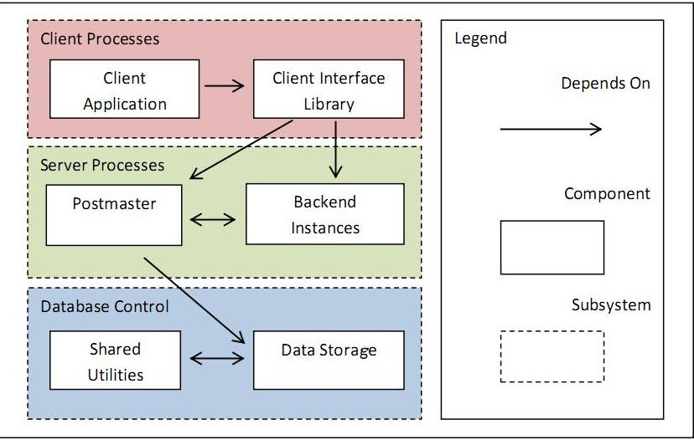

 | Giải thích chức năng các subsystem :
 | - Client Process (Frontend Process):
 |  | Là subsystem bao gồm 2 thành phần chính là Client Application và Client Inteface Library
 |  | - Client Application : là ứng dụng UI hoặc console giúp user có thể trực tiếp tương tác với database
 |  | - Client Interface Library : là thư viện có chức năng "dịch" những request mà client muốn gửi tới server ,giúp server hiểu được chính xác những gì user mong muốn
 | - Server Process
 |  | PostgreSQL instance bao gồm một tập hợp các Process và Memory
 |  | PostgreSQL sử dụng mô hình client-server dạng " process per user" = > Mỗi client process được xử lý bởi 1 server process ,
 |  | Có 3 dạng process trong PostgreSQL :
 |  | - Postmaster process : là một process có chức năng giám sát và xử lý các yêu cầu muốn kết nối tới database
 |  | - Utility processes : các process tiện ích thực hiện các chức năng như ghi log ,
 |  | thống kê thông tin hệ thống (bgwriter,walwriter,syslogger,archiver,statscollector and autovacuum lancher) )
 |  | - User backend process : process trực tiếp xử lý request của client
 |  | ***Tất cả các dạng process trong PostgreSQL đều được đặt tên là "postgres" nhưng mỗi process sẽ thực hiện những chức năng riêng được chỉ định
 |  | Luồng xử lý request của server Process :
 |  | Khi client (frontend process) gửi request để kết nối tới database ,postmaster sẽ tạo 1 backend process mới để xử lý request của client này
 |  | Sau đó , frontend và backend process sẽ trực tiếp tương tác với nhau mà không cần sự can thiệp của Postmaster process
 |  | Từ đó có thể thấy postmaster là một process luôn được chạy nền (luôn lắng nghe các request connection ở một TCP/IP port - mặc định là 5432 )để chờ giải quyết các yêu cầu muốn kết nối tới database và lựa chọn backend process tướng ứng để xử lý các client request
 |  | PostgreSQL sử dụng libpq library để cho phép một fronted process tạo nhiều kết nối tới nhiều backend process

 | - Data Control : Subsystem này được chia ra làm 2 subsystem nhỏ hơn gồm
 |  | + Shared Utilities
 |  | + Data Storage

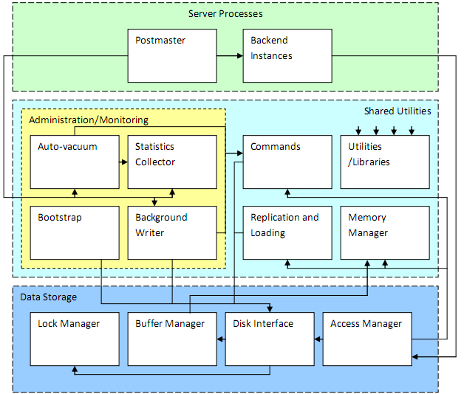

 |  | *Shared Utilities
 |  |  | Subsystem này chứa các tiện ích ,các component được sử dụng chung bởi các subsystem khác
 |  |  | - Memory Manager : Thành phần này quản lý việc quyết định data sẽ được lưu trên memory hay trên đĩa cứng nhằm tối ưng hệ thống
 |  |  | - Replication and Loading : Cung cấp các điều khiển đồng thời cho hệ thống , tạo ra các snapshot của database hiện thời
 |  |  | để Access Manager ( thành phần bên trong Data Storage subsystem) đảm bảo các commands được làm việc với các dữ liệu một cách ổn định
 |  |  | - Utilities/Libraries : Cung cấp các chức năng và thư viện không chứa nhiều sự phụ thuộc vào nhau .Hầu hết các
 |  |  | subsystem đều sử dụng component này
 |  |  | - Commands : Thành phần này thực hiện các thao tác xử lý (operations)đối với data

 |  |  | VD: Khi tạo 1 bảng bằng lệnh CREATE TABLE ,Commands sẽ đảm bảo đủ space cho table đó ,đồng thời nó sẽ update system catalogs để
 |  |  | cập nhật table mới này
 |  |  | - Administration & Monitoring
 |  |  |  | Thành phần này có nhiệm vụ quản lý và giám sát tổng thể hoặc một khía cạnh nào đó của hệ thống ,nội dung
 |  |  |  | quản lý giám sát được chia ra thành từng phần nhỏ

 |  |  |  | + Background Writer :
 |  |  |  |  |  | PostgreSQL quản lý việc sao lưu dữ liệu bằng cách lưu trữ write-ahead log
 |  |  |  |  |  | Để tránh việc tổn thất dữ liệu trong các transaction do các yếu tố bên ngoài như truy cập đồng thời hay truy cập ở
 |  |  |  |  |  | tốc độ cao tới database ,thành phần này sẽ thực hiện ghi lại những thay đổi mà client đã thực hiện trên database
 |  |  |  |  |  | Theo cách này ,việc khôi phục dữ liệu sẽ được thực hiện bằng cách rollback những thay đổi mà client đã tạo ra trên database
 |  |  |  | + Statistic Collector :
 |  |  |  |  |  | Thành phần này có chức năng thu thập và thống kê các thông tin về trạng thái hoạt động của database
 |  |  |  |  |  | như thống kê về các truy cập tới table ,index ,thống kê việc sử dụng các functions ,query
 |  |  |  |  |  | Mặc định chức này được enable cho tất cả các process ,nhưng cũng có thể enable cho từng process riêng rẽ
 |  |  |  | + Vacuum Cleanner :
 |  |  |  |  |  | Thành phần này là tập hợp các process được chạy nền để phát hiện nhưng table có memory cần được thu hồi
 |  |  |  |  |  | do không sử dụng đến (do bị deleted nhưng vẫn chiếm bộ nhớ hoặc những bản ghi của những transaction bị rollback)
 |  |  |  | + Bootstrap :
 |  |  |  |  |  | Bootstrap là một chế độ khởi động cho phép database system khởi động mà không cần cần tới 1 postmaster process
 |  |  |  |  |  | Bootstrap mode sử dụng để tạo các template database
 |  | *Data Storage :
 |  |  | Subsystem này chứa những processes và những libraries để quản lý việc truy cập và thao tác trên database
 |  |  | - Access Manager :
 |  |  |  | Thành phần này chứa những phương thức phục vụ việc truy cập và xử lý giữa PosgreSQL server (Server Process)
 |  |  |  | và database ,nó nhận yêu cầu xử lý từ Server Process và gửi đi các subsystem tương ứng để xử lý
 |  |  |  | Nếu yêu cầu để tìm kiếm và đọc data, nó sẽ gửi tới Disk Inteface
 |  |  |  | Nếu yêu cầu để thực hiện các thao tác khác nó sẽ gửi tới Commands
 |  |  |  | Access Manager cũng chịu trách nhiệm đảm bảo user được thẩm định mới được truy cập vào database đã được cho phép
 |  |  | - Disk Inteface :
 |  |  |  | Chịu trách nhiệm xử lý các thao tác đọc và ghi trên data ,đảm bảo việc nhất quán dữ liệu ,
 |  |  |  | sử dụng Lock Manager và Buffer Manager để các thao tác trên data không xảy ra xung đột với nhau
 |  |  | - Lock Manager :
 |  |  |  | Để tránh việc xung đột dữ liệu ,Lock Manager sẽ thực hiện lock một table đang được sử dụng khi được Disk Inteface yêu cầu
 |  |  | - Buffer Manager: Quản lý các thông tin trong bộ nhớ đệm được gửi từ Disk Interface gồm table buffers ,file buffers ,and temporary buffers
 |  |  |  |  | với những mục đích sử dụng khác nhau

Cơ_chế_thực_thi_SQL
Cơ chế thực thi SQL:

 | Có 6 component chính tham gia vào xử lý query và đưa ra kết quả :
 |  | - Parser
 |  | - Traffic Cop
 |  | - Utility Command
 |  | - Rewriter
 |  | - Planner/Optimizer
 |  | - Excutor
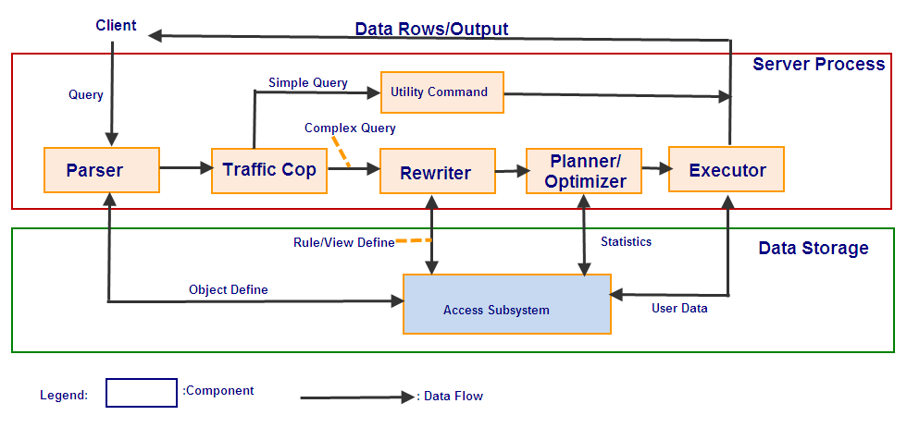

*Parser : | Khi Client gửi 1 query request tới server , component này sẽ chịu trách nhiệm phân tích query để xác định xem query đó đã đúng cú pháp chưa
 | (Mặc dù component này không thể hiểu được ngữ nghĩa của câu query)
 | Nếu câu query sai cú pháp hoặc không hợp lệ ,nó sẽ gửi trả một thông báo lỗi cho client
 | Nếu câu query hợp lệ ,nó sẽ phân tích câu query thành một parse tree và gửi tới component tiếp theo là Traffic Cop
*Traffic Cop : Tại component này ,câu query dưới dạng parse tree sẽ được phân tích về độ phức tạp (complex or simple query)
 | - Nếu câu query đủ đơn giản (các lệnh VACUUM ,CREATE TABLE ,CREATE TYPE ,các control command như BEGIN ,COMMIT ,ROLLBACK),
 | nó sẽ được gửi thẳng tới component Utility để để thực thi ,kết quả sẽ được gửi tới client thông qua connection của server process với client đó
 | - Ngược lại ,nếu câu query phức tạp(các câu lệnh SELECT ,INSERT ,UPDATE ,DELETE) ,nó sẽ được gửi tới Rewriter tiếp tục phân tích và tối ưu
*Rewriter : Nhận kết quả từ Traffice cop là một parse tree ,Rewriter sẽ thực hiện phân tích parse tree này và mở rộng thêm các sub query nếu có
 | Kết quả của ở component này được gửi tới component Planner/Optimizer
*Planner/Optimizer : Là componet chịu trách nhiệm tính toán để tối ưu và lên kế hoạch để thực hiện câu query theo một cách hiệu quả nhất
 | Kết quả của ở component này là một kế hoạch thực thi câu query một cách tối ưu nhất và được gửi tới component Excutor
*Excutor : Là component cuối cùng chịu trách nhiệm xử lý query . Nó nhận kế hoạch thực hiện query từ component Planner/Optimizer
 | và thực hiện câu query theo kế hoạch đó.Kết quả cuối cùng của query này được gửi tới client thông qua connection với client đó

